記入例
記入例 第４2回ＬＣＣカップ争奪ジュニアソフトテニス大会参加申込書
 |  |  |  |  |  |  |  |  | 車台数（予定）： | △△ | 台
ふりがな
クラブ名
監督名（ふりがな） |  |  |  | 和歌山 太郎 |  | （ | わかやま たろう |  |  |  | ）
住所 |  |  | 〒 | 640-9999 | 和歌山県和歌山市つつじが丘９９９９
 |  |  | ℡ 【自宅・携帯】 |  | ９９９－９９９－９９９９
申込責任者（ふりがな） |  |  |  | 和歌山 次郎 |  | （ | わかやま じろう |  |  |  | ）
連絡先 |  |  | ℡ 【自宅・携帯】 |  | １１１－１１１１－１１１１
 |  |  | メールアドレス： |  | wakayama-××@○○○.○○
申込クラブと異なる場合のみ、所属クラブ名を記入してください
【 男子 】
番号 |  | 氏名 |  |  | ふりがな | 学年 | 所属 |  |  | 備考
 |  | 名字 |  | 名前
推 | Ａ | 鈴木 |  | 一郎 | すずき いちろう | 6 |  |  |  | 県：３位
薦 | Ｂ | 斎藤 |  | 貴之 | さいとう たかゆき | 6 |  |  |  | 県：３位
1 | Ａ | 斎藤 |  | 隆 | さいとう たかし | 4 |  |  |  | 県：５位
 | Ｂ | 佐藤 |  | 次郎 | さとう じろう | 5 | 大阪スポ少 |  |  | 県：５位
2 | Ａ | 佐々木 |  | 一郎 | ささき いちろう |  |  |  |  | 出場
 | Ｂ | 上岡 |  | 太郎 | うえおか たろう
全小県予選の結果を参加選手すべて記入してください
【 女子 】
番号 |  | 氏名 |  |  | ふりがな | 学年 | 所属 |  |  | 備考
 |  | 名字 |  | 名前
推 | Ａ | 奈良 |  | 一子 | すずき いちこ | 5 | ＬＣＣ |  |  | 県：１位
薦 | Ｂ | 大阪 |  | 花子 | さいとう はなこ | 6 |  |  |  | 県：１位
1 | Ａ |  |  |  |  |  |  |  |  | ※ベスト１６まで結果が出ていれば記入
 | Ｂ |  |  |  |  |  |  |  |  | なければベスト８以外は「出場」でよい。
2 | Ａ |  |  |  |  |  |  |  |  | 推薦欄は全小予選４位まで
 | Ｂ |  |  |  |  |  |  |  |  | ※予選出場していないペアは空欄
 |  |  |  |  | ＊ 戦績のある選手や各県の順位などは、備考欄に記入ください。

 | 以下には、ドロー（組合せ）の印刷用に使用するデータ入力をお願いします
 | 【 男子 】 |  |  |  |  |  | 【 女子 】
 |  | ペア名 |  |  | 所属クラブ名 |  |  | ペア名 |  |  | 所属クラブ名
 | 推薦 | 鈴木 | ・ | 斎藤（貴） | 和・和歌山Ｊ |  | 推薦 | 奈良 | ・ | 大阪 | 和・ＬＣＣ／和歌山Ｊ
 | 1/2 | 斎藤（隆） | ・ | 佐藤 | 和・和歌山Ｊ／大・大阪スポ少 |  | 1/2
 | 2/2 | 佐々木 | ・ | 上岡 | 和・和歌山Ｊ |  | 2/2
※ メール到着後、受付完了の確認メールを送らせていただきます。
確認メールが届かない場合は藤田（090-6825-3320）までお問合せください。

 | ドロー（組合せ）の印刷用データ入力の注意事項
 |  | ※番号の記入方法 |  |  | ①総ペア数を分母に追記：「1/ 」「2/ 」「3/ 」→「1/2」「1/2」「3/ 」
 |  | ※ペア名の記入方法 |  |  | ②名字のみ記入
 |  |  |  |  | ③同じ名字がある場合は、名前の一文字目を（ ）書きで記入 →（貴）
 |  | ※所属クラブ名の記入方法 |  |  | ④都道府県名の頭文字：「和歌山」→「和・」、「大阪」→「大・」
 |  |  |  |  | ⑤○○ジュニア：「○○Ｊ」
 |  |  |  |  | ⑥○○スポーツ少年団：「○○スポ少」
 |  |  |  |  | ⑦○○ＳＴＣ：「○○ＳＴＣ」
 |  |  |  |  | ⑧他クラブと合同の場合：「 ／ 」を入れてください。
 |  |  |  |  |  |  | →「和・○○Ｊ／大・〇〇スポ少」

大会申込書
第４２回ＬＣＣカップ争奪ジュニアソフトテニス大会参加申込書（1/2）
 |  |  |  |  |  |  |  |  | 車台数（予定）： |  | 台
ふりがな
クラブ名
監督名（ふりがな） |  |  |  |  |  | （ |  |  |  |  | ）
住所 |  |  | 〒
 |  |  | ℡ 【自宅・携帯】
申込責任者（ふりがな） |  |  |  |  |  | （ |  |  |  |  | ）
連絡先 |  |  | ℡ 【自宅・携帯】
 |  |  | メールアドレス：

 |  |  | 推薦 |  | その他 | 計
 |  | 男子 |  |  |  | 0
 |  | 女子 |  |  |  | 0
 |  | 合計 |  |  |  | 0
 |  |  |  | ※推薦は全小各都道府県予選４位まで４ペア以内
 |  |  |  | ※その他は２ペア以内

第４２回ＬＣＣカップ争奪ジュニアソフトテニス大会参加申込書（2/2）
ふりがな
クラブ名
申込クラブと異なる場合のみ、所属クラブ名を記入してください
全小県予選の結果を参加選手すべて記入してください
【 男子 】
番号 |  | 氏名 |  |  | ふりがな | 学年 | 所属 |  |  | 備考
 |  | 名字 |  | 名前
推薦１ | Ａ
 | Ｂ
推薦２ | Ａ
 | Ｂ
推薦３ | Ａ
 | Ｂ
推薦４ | Ａ
 | Ｂ
1 | Ａ
 | Ｂ
2 | Ａ
 | Ｂ

【 女子 】
番号 |  | 氏名 |  |  | ふりがな | 学年 | 所属 |  |  | 備考
 |  | 名字 |  | 名前
推薦１ | Ａ
 | Ｂ
推薦２ | Ａ
 | Ｂ
推薦３ | Ａ
 | Ｂ
推薦４ | Ａ
 | Ｂ
1 | Ａ
 | Ｂ
2 | Ａ
 | Ｂ
 |  |  |  |  | ＊ 戦績のある選手や各県の順位などは、備考欄に記入ください。

 | 以下には、ドロー（組合せ）の印刷用に使用するデータ入力をお願いします
 | 【 男子 】 |  |  |  |  |  | 【 女子 】
 |  | ペア名 |  |  | 所属クラブ名 |  |  | ペア名 |  |  | 所属クラブ名
 | 推薦 |  | ・ |  |  |  | 推薦 |  | ・
 | 推薦 |  | ・ |  |  |  | 推薦 |  | ・
 | 推薦 |  | ・ |  |  |  | 推薦 |  | ・
 | 推薦 |  | ・ |  |  |  | 推薦 |  | ・
 | 1/ |  | ・ |  |  |  | 1/ |  | ・
 | 2/ |  | ・ |  |  |  | 2/ |  | ・
※ メール到着後、受付完了の確認メールを送らせていただきます。
確認メールが届かない場合は打田（080-1461-8253）までお問合せください。 |  | 確認メールが届かない場合は藤田（090-6825-3320）迄お問い合わせください。
 | ドロー（組合せ）の印刷用データ入力の注意事項
 |  | ※番号の記入方法 |  |  | ①総ペア数を分母に追記：「1/ 」「2/ 」→「1/2」「1/2」
 |  | ※ペア名の記入方法 |  |  | ②名字のみ記入
 |  |  |  |  | ③同じ名字がある場合は、名前の一文字目を（ ）書きで記入 →（貴）
 |  | ※所属クラブ名の記入方法 |  |  | ④都道府県名の頭文字：「和歌山」→「和・」、「大阪」→「大・」
 |  |  |  |  | ⑤○○ジュニア：「○○Ｊ」
 |  |  |  |  | ⑥○○スポーツ少年団：「○○スポ少」
 |  |  |  |  | ⑦○○ＳＴＣ：「○○ＳＴＣ」
 |  |  |  |  | ⑧他クラブと合同の場合：「 ／ 」を入れてください。
 |  |  |  |  | →「和・○○Ｊ／大・〇〇スポ少」

練習試合２１日
クラブ名： |  |  |  |  |  |  |  |  |  | 都 道 府 県

２１日 会場：つつじヶ丘テニスコート 練習試合申込 午前 ・ 午後 ・ １日

男 子 |  |  |  |  |  |  |  | 女 子

 | 名 前 |  | 学年 | 令和４年選手権全国予選結果 |  |  |  |  | 名 前 | 学年 | 令和４年選手権全国予選結果
推薦1 |  |  |  | 全国出場 ・ 県出場 | 県 |  | 位 | 推薦1 |  |  | 全国出場 ・ 県出場 | 県 | 位
 |  |  |  | 全国出場 ・ 県出場 | 県 |  | 位 |  |  |  | 全国出場 ・ 県出場 | 県 | 位
推薦2 |  |  |  | 全国出場 ・ 県出場 | 県 |  | 位 | 推薦2 |  |  | 全国出場 ・ 県出場 | 県 | 位
 |  |  |  | 全国出場 ・ 県出場 | 県 |  | 位 |  |  |  | 全国出場 ・ 県出場 | 県 | 位
推薦3 |  |  |  | 全国出場 ・ 県出場 | 県 |  | 位 | 推薦3 |  |  | 全国出場 ・ 県出場 | 県 | 位
 |  |  |  | 全国出場 ・ 県出場 | 県 |  | 位 |  |  |  | 全国出場 ・ 県出場 | 県 | 位
推薦4 |  |  |  | 全国出場 ・ 県出場 | 県 |  | 位 | 推薦4 |  |  | 全国出場 ・ 県出場 | 県 | 位
 |  |  |  | 全国出場 ・ 県出場 | 県 |  | 位 |  |  |  | 全国出場 ・ 県出場 | 県 | 位
1 |  |  |  | 全国出場 ・ 県出場 | 県 |  | 位 | 1 |  |  | 全国出場 ・ 県出場 | 県 | 位
 |  |  |  | 全国出場 ・ 県出場 | 県 |  | 位 |  |  |  | 全国出場 ・ 県出場 | 県 | 位
2 |  |  |  | 全国出場 ・ 県出場 | 県 |  | 位 | 2 |  |  | 全国出場 ・ 県出場 | 県 | 位
 |  |  |  | 全国出場 ・ 県出場 | 県 |  | 位 |  |  |  | 全国出場 ・ 県出場 | 県 | 位

 | 記入例
 | 山田 太郎 |  | 6 | 全国出場・県出場 | 県 | 1 | 位 |  | 山田 花子 | 5 | 全国出場 ・ 県出場 | 県 | 位
 | 藤田 諭 |  | 1 | 全国出場 ・ 県出場 | 県 | 16 | 位 |  | 熱井 夏子 | 3 | 全国出場 ・ 県出場 | 県 | 位
 |  |  |  |  |  |  |  |  |  |  | ⇧
 | ※今回の各都道府県の結果ベスト１６まで記入で名前と学年。 |  |  |  |  |  |  | ※ベスト１６以外・研修大会・学年別の出場選手は未記入で名前と学年のみ。

 | 〇２１日は練習試合をつつじヶ丘テニスコートで行います。
 | ※LCC大会に参加されるペアのみ参加できます。
 | ※駐車場が少ないのでできる限り乗り合せでお願いいたします。
 | ご協力お願いいたします。

 | 〇参加希望午前・午後・１日の〇もお願いいたします。（注意：午前は午前中のみ午後は午後のみ１日は朝から夕方までです。）

 | 〇参加費は１日（半日含む）：１人５００円 当日に集金致します。

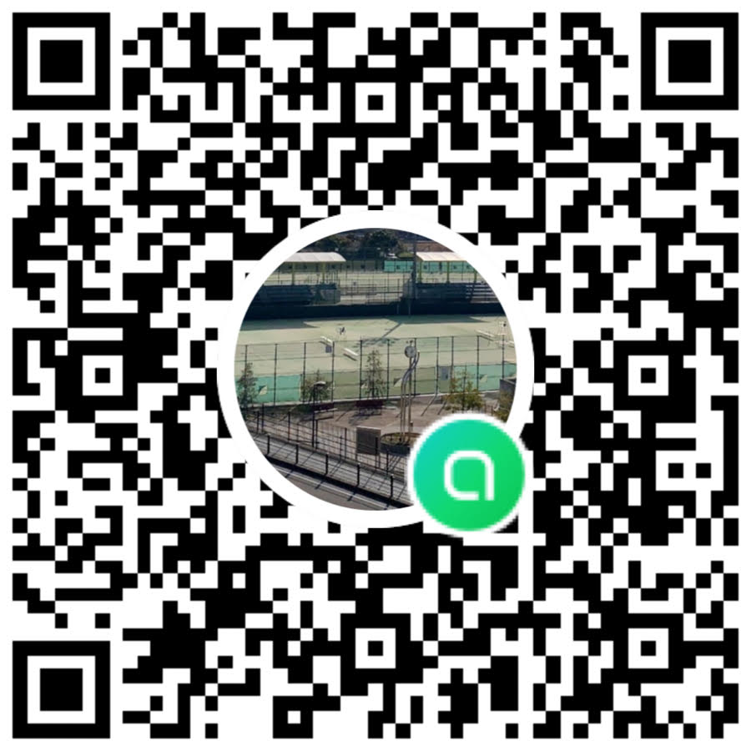

練習試合申込先： 藤田 |  |  |  |  | ☆LCC大会のＬＩＮＥチャットの登録がお済でないでない方は

メールアドレス： |  | satoru.fujita.king@gmail.com |  |  | ご登録お願いいたします。１９日・２１日の練習試合や変更事項など

携帯番号： |  | ０９０－６８２５－３３２０ |  |  | 大会結果も随時ご報告させて頂きますのでご協力お願いいたします。

